상품제안서
화이트(백색)물티슈 20매(홍보용) | 상품코드: F12107

 |  |  |  |  |  |  | 02-412-0044 | www.easy1.co.kr
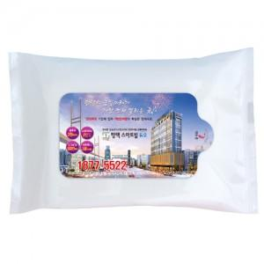

【상세/제작정보】 | 1000개 이상부터 라벨스티커 인쇄

【인쇄/포장옵션】 | 스티커 / 비규격미포장

【공급단가】 | 수량 | 1,000~ | 2,000~ | 3,000~ | 5,000~ | 10,000~
*VAT별도 | 단가 | 300원 | 290원 | 280원 | 270원 | 260원

【상품 URL】 | http://www.easy1.co.kr/src/goods_detail.php?gdno=12107

